初期画面表示
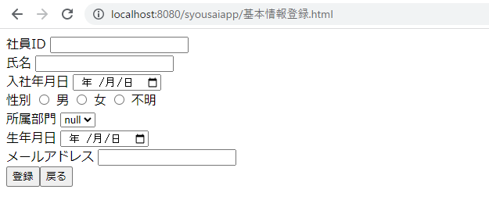
単体試験仕様書 |  | システムID | KS | 画面ID | KS001 | 作成者 | 加藤 | 更新者
 |  | システム名称 | 勤怠システム | 画面名 | 基本情報登録 | 作成日 | 2022-11-24 | 更新日

 | 初期画面

ケース
単体試験仕様書 |  | システムID | KS | 画面ID |  |  |  | KS001 |  |  |  |  | 作成者 |  | 加藤 | 更新者
 |  | システム名称 | 勤怠システム | 画面名 |  |  |  | 基本情報登録 |  |  |  |  | 作成日 |  | 2022-11-24 | 更新日

チェック内容
チェックポイント
 |  |  |  |  | 1 | 2 | 3 | 4 | 5 | 6 | 7
チェック条件 | 画面初期表示 |  |  |  | 〇
 | 氏名
 | 未入力の場合 |  |  |  |  | 〇
 | 入力の場合 |  |  |  |  |  | 〇 | 〇 | 〇 | 〇 | 〇 | 〇
 | 入社年月日
 | 未選択の場合 |  |  |  |  |  | 〇
 | 選択の場合 |  |  |  |  | 〇 |  | 〇 | 〇 | 〇 | 〇 | 〇
 | 性別
 | 未選択 |  |  |  |  |  |  | 〇
 | 選択 |  |  |  |  | 〇 | 〇 |  | 〇 | 〇 | 〇 | 〇
 | 所属部門
 | 未選択の場合 |  |  |  |  |  |  |  | 〇
 | 選択の場合 |  |  |  |  | 〇 | 〇 | 〇 |  | 〇 | 〇 | 〇
 | 生年月日
 | 未選択の場合 |  |  |  |  |  |  |  |  | 〇
①NO.1、画面初期表示時、新規モード、変更モードを分けて記載してください。
 | 選択の場合 |  |  |  |  | 〇 | 〇 | 〇 | 〇 |  | 〇 | 〇
 | メールアドレス
 | 未入力 |  |  |  |  |  |  |  |  |  | 〇
 | 入力 |  |  |  |  | 〇 | 〇 | 〇 | 〇 | 〇 |  | 〇

 | 登録ボタンを押下する場合 |  |  |  |  | 〇 | 〇 | 〇 | 〇 | 〇 | 〇 | 〇
 | 戻るボタンを押下する場合 |  |  |  |  |  |  |  |  |  |  |  | 〇
 | ログアウトボタンを押下する場合 |  |  |  |  |  |  |  |  |  |  |  |  | 〇

確認内容 | 社員IDが表示されること。 |  |  |  | ○
 | 氏名に空白が表示されること。 |  |  |  | ○
 | 入社年月日が未選択であること。 |  |  |  | ○
DB定義書に合わせて、チェック
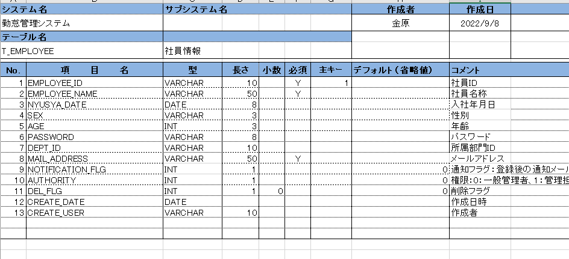
 | 性別が未選択であること。 |  |  |  | 〇
 | 所属部門が未選択であること。 |  |  |  | 〇
 | 生年月日が未選択であること。 |  |  |  | 〇
 | メールアドレスに空白が表示されること。 |  |  |  | 〇

 | エラー「氏名は必須項目です。入力してください。」が表示されること。 |  |  |  |  | 〇
 | エラー「入社年月日は必須項目です。入力してください。」が表示されること。 |  |  |  |  |  | 〇
 | エラー「所属部門は必須項目です。入力してください。」が表示されること。 |  |  |  |  |  |  |  | 〇
 | エラー「メールアドレスは必須項目です。入力してください。」が表示されること。 |  |  |  |  |  |  |  |  |  | 〇

 | 社員情報一覧画面へ遷移すること。 |  |  |  |  |  |  |  |  |  |  |  | 〇
 | ログイン画面へ遷移すること。 |  |  |  |  |  |  |  |  |  |  |  |  | 〇
 | DBに入力情報を登録 |  |  |  |  |  |  | 〇 |  | 〇 |  | 〇

登録の編集仕様書を確認

実施結果
実施者
検証日
確認者
確認日

ケース (境界値)
単体試験仕様書 |  | システムID | KS | 画面ID |  |  |  | KS001 |  | 作成者 | 加藤 | 更新者
 |  | システム名称 | 勤怠システム | 画面名 |  |  |  | 基本情報登録 |  | 作成日 | 2022-11-24 | 更新日

チェック内容
チェックポイント
 |  |  |  |  | 1 | 2 | 3 | 4 | 5
チェック条件 | 入力された氏名の桁数
 | 1 |  |  |  | 〇
 | 20 |  |  |  |  | 〇
 | 21 |  |  |  |  |  | 〇
 | 入力されたメールアドレスの桁数
 | 1 |  |  |  | 〇
 | 50 |  |  |  |  | 〇
 | 51 |  |  |  |  |  | 〇
該当シート不要
 | 登録ボタンを押下する場合 |  |  |  | 〇 | 〇 | 〇

確認内容 | エラー「氏名は20桁以下で入力してください。」が表示されること。 |  |  |  |  |  | 〇
 | 氏名設定成功 |  |  |  | 〇 | 〇
 | エラー「メールアドレスは50桁以下で入力してください。」が表示されること。 |  |  |  |  |  | 〇
 | メールアドレス設定成功 |  |  |  | 〇 | 〇

実施結果
実施者
検証日
確認者
確認日

